Dashboard
Painel de Análise de Gênero na Câmara dos Deputados 2023 - 2027
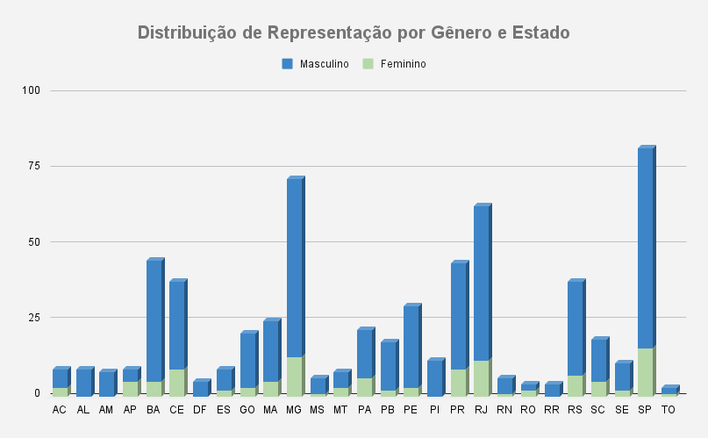
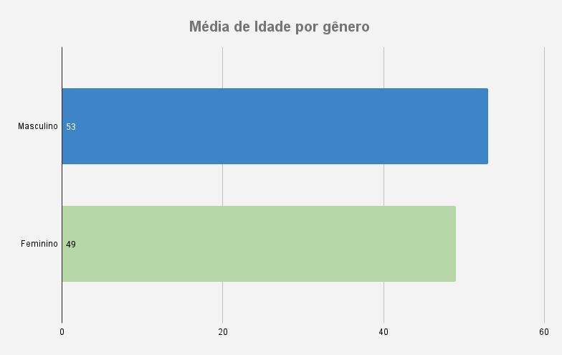

Proporção de Reeleição vs. Primeira Legislatura
 | Reeleição | 1° legislatura
Feminino | 36.52% | 63.48%
Masculino | 61.19% | 38.81%

